상품제안서
제이손 R형 수저 2인+두배긴티스픈포크5P | 상품코드: S11317

 |  |  |  |  |  |  | 02-713-8555 | www.synergygift.co.kr
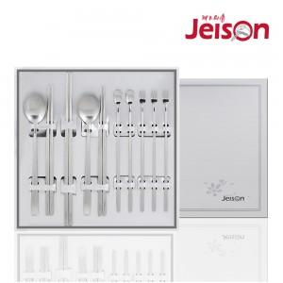

【상세/제작정보】

【인쇄/포장옵션】 | 레이저 / 포장지포장

【공급단가】 | 수량 | 30~ | 50~ | 300~ | 1,000~ | 2,000~
*VAT별도 | 단가 | 21,380원 | 20,590원 | 19,800원 | 19,000원 | 18,530원

【상품 URL】 | https://www.synergygift.co.kr:443/src/goods_detail.php?gdno=19100

